lisez-moi
 | nom de la colonne | Définition | détail du calcul des scores
gn |  | code du groupe nosologique
HC | HC_specialise | oui= groupe de rédaptation spécialisée importante existe pour le GN considéré. |  | Processus d’orientation générale en groupe de réadaptation pour l’HC (extrait du manuel de groupage)
 | HC_global | oui= groupe de rédaptation globale importante existe pour le GN considéré
 | HC_autres | oui= groupe de réadaptation autre existe pour le GN considéré
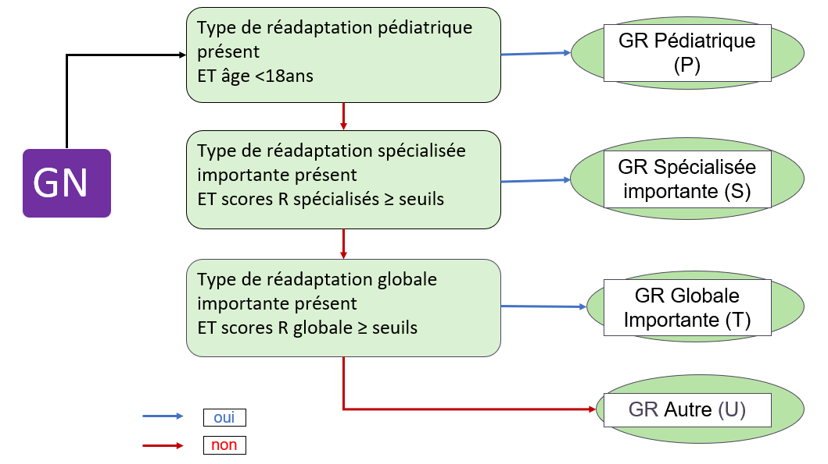
 | HC_pediatrique | oui= groupe de réadaptation pédiatrique existe pour le GN considéré
 | HC_seuil_sejour_spe | en HC, seuil pour le score de R spécialisée par séjour | score de R spécialisée par séjour = somme des pondérations des actes CSARR ou CCAM, réalisés au cours du séjour, appartenants à la liste d'actes spécialisés du GN
 | HC_seuil_jour_spe | en HC, seuil pour le score de R spécialisée par jour | score de R spécialisée par jour = somme des pondérations des actes CSARR ou CCAM, réalisés au cours du séjour, appartenants à la liste d'actes spécialisés du GN / par le nb de jours du lundi au vendredi
 | HC_seuil_sejour_glob | en HC, seuil pour le score de R globale par séjour | score de R globale par séjour = somme des pondérations de l'ensemble des actes CSARR ou CCAM, réalisés au cours du séjour, (qu'ils appartiennent ou non à la liste d'actes spécialisés du GN)
 | HC_seuil_jour_glob | en HC, seuil pour le score de R globale par jour | score de R globale par jour = somme des pondérations de l'ensemble des actes CSARR ou CCAM, réalisés au cours du séjour, (qu'ils appartiennent ou non à la liste d'actes spécialisés du GN) / par le nb de jours du lundi au vendredi
HTP | HTP_tres_intense | oui= groupe de réadaptation très intense existe pour le GN considéré
 | HTP_intense | oui= groupe de réadaptation intense existe pour le GN considéré
 | HTP_modere | oui = groupe de réadaptation modérée existe pour le GN considéré
 | HTP_indifferencie | oui = groupe de réadaptation indifférenciée existe pour le GN considéré
 | HTP_pediatrique | oui = groupe de réadaptation pédiatrique existe pour le GN considéré
 | HTP_seuil | en HDJ, seuil pour le score de R globale pour la venue . Si GR indifférenciée, pas de seuil utilisé | score de R globale par jour = somme des pondérations de l'ensemble des actes CSARR ou CCAM, réalisés au cours de la semaine de prise en charge (qu'ils appartiennent ou non à la liste d'actes spécialisés du GN) / par le nb de jours du lundi au vendredi | Processus d’orientation générale en groupe de réadaptation pour l’HTP (extrait du manuel de groupage)
Exemple d'utilisation du fichier
Pour chaque GN (1 ligne par GN), les cellules "oui" correspondent à la présence du groupe de réadaptation correspondant
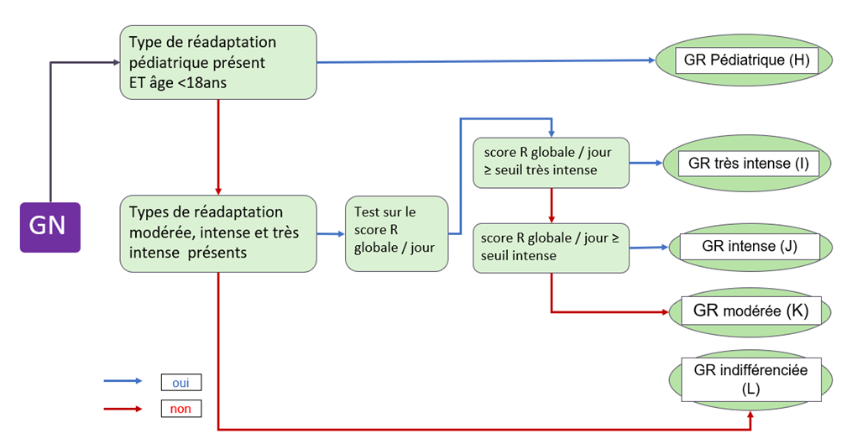
Ex: le GN 0839 (ligne 53) est subdivisé en 2 GR (GR spécialisée importante et GR autre) en HC et 3 GR en HTP (GR très intense, intense et modérée)
En HC, si le GR spécialisée importante est présent, les seuils R spécialisée par séjour et par jour sont renseignés (colonne F et G)
Ex : pour le GN 0839, les seuils de réadaptation spécialisés sont à 300 par séjour et 30 par jour
En HC, si le GR globale importante est présent, les seuils R globale par séjour et par jour sont renseignés (colonne H et I)
Ex : pour le GN 0840, les seuils de réadaptation globale sont à 300 par séjour et 45 par jour
En HTP, Si les GR très intense, intense et modérée sont présents, les seuils haut et bas de R globale par jour sont renseignés (colonne O et P)
Ex : pour le GN 1903, le seuil de réadaptation intense est de 60 et le seuil de réadaptation très intense est de 210.

